Sheet1
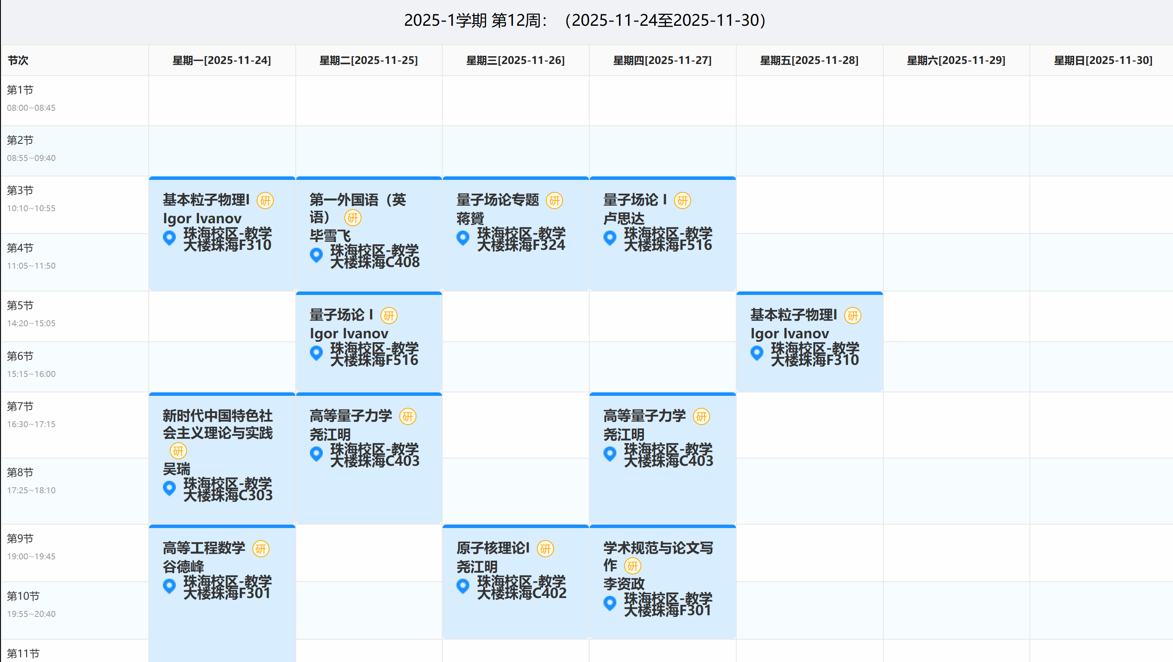
课程类别 | 课程代码 | 课程 | 是（绿）否（红）已选 | 学院 | 学时 | 学分 | 布尔变量 | 学期 | 课程属性 | 是否必选 | 说明 | 备注 | 多选组
专业基础课 | PA5201 | 高等量子力学 | 是 | 物理与天文学院 | 72 | 4 | 4 | 第一学期 | 必修 | 否 | 本表剔除了物理学院，理学院，外国语学院，只剩物天，翻译，马克思，右边是我的课表，五选二选了一节，想第二学期再选群论初步，但是我看到这个学期好像梅健伟老师就开了群论，因为我已经选了20分（21分）了，所以就没选，注：21分是基本粒子物理这门课的学分在培养方案和选课系统上不一样 | 物理与天文学院（五选二）
 | PA5208 | 广义相对论 | 否 | 物理与天文学院 | 72 | 4 | 0 | 第一学期 | 必修 | 否
 | PA5229 | 精密测量技术基础 | 否 | 物理与天文学院 | 54 | 3 | 0 | 第一学期 | 必修 | 否
 | PA5701 | 学术规范与论文写作 | 是 | 物理与天文学院 | 18 | 1 | 1 | 第一学期 | 必修 | 否 |  | 物理与天文学院（必选）
 | PA7705 | 高等原子分子物理 I | 否 | 物理与天文学院 | 36 | 2 | 0 | 第一学期 | 必修 | 否 |  | 物理与天文学院（五选二）
 | PA5703 | 群论初步 | 否 | 物理与天文学院 | 36 | 2 | 0 | 第二学期 | 必修 | 否 |  | 物理与天文学院（五选二）
 | IS5015 | 第一外国语（英语） | 是 | 国际翻译学院 | 36 | 2 | 2 | 第一学期 | 必修 | 否 |  | 物理与天文学院（必选）
 | 1132678 | 新时代中国特色社会主义理论与实践 | 是 | 马克思主义学院 | 36 | 2 | 2 | 第一学期 | 必修 | 是
 | 1133043 | 自然辩证法概论 | 不知道为啥没导入 | 马克思主义学院 | 18 | 1 | 0 | 第一学期 | 必修 | 否 |  | 二选一
 | 1133408 | 马克思主义与社会科学方法论 |  | 马克思主义学院 | 18 | 1 | 0 | 第一学期 | 必修 | 否
专业选修课 | PA7235 | 粒子宇宙学与引力波 | 否 | 物理与天文学院 | 54 | 3 | 0 | 第一学期 | 选修 | 否
 | PA7241 | 引力波天文学 | 否 | 物理与天文学院 | 18 | 1 | 0 | 第一学期 | 选修 | 否
 | PA7703 | 量子统计 | 否 | 物理与天文学院 | 36 | 2 | 0 | 第一学期 | 选修 | 否
 | PA7704 | 量子场论专题 | 否 | 物理与天文学院 | 18 | 1 | 0 | 第一学期 | 选修 | 否
 | PA7712 | 空间仪器结构设计 | 否 | 物理与天文学院 | 36 | 2 | 0 | 第一学期 | 选修 | 否
 | PA5230 | 经典场论 | 暂未开课 | 物理与天文学院 | 54 | 3 | 0 | 第二学期 | 选修 | 否
 | PA5233 | 黑洞与全息原理 |  | 物理与天文学院 | 36 | 2 | 0 | 第二学期 | 选修 | 否
 | PA5237 | 原子碰撞和散射 |  | 物理与天文学院 | 36 | 2 | 0 | 第二学期 | 选修 | 否
 | PA5238 | 原子和离子冷却囚禁 |  | 物理与天文学院 | 36 | 2 | 0 | 第二学期 | 选修 | 否
 | PA5255 | 空间仪器系统建模与仿真 |  | 物理与天文学院 | 54 | 3 | 0 | 第二学期 | 选修 | 否
 | PA5282 | 星系宇宙学 |  | 物理与天文学院 | 54 | 3 | 0 | 第二学期 | 选修 | 否
 | PA7206 | 量子信息学 |  | 物理与天文学院 | 36 | 2 | 0 | 第二学期 | 选修 | 否
 | PA7234 | 热温场论 |  | 物理与天文学院 | 54 | 3 | 0 | 第二学期 | 选修 | 否
 | PA7242 | 计算天体物理 |  | 物理与天文学院 | 36 | 2 | 0 | 第二学期 | 选修 | 否
 | PA7711 | 多体量子物理 |  | 物理与天文学院 | 36 | 2 | 0 | 第二学期 | 选修 | 否
 | PA7717 | 早期宇宙物理 |  | 物理与天文学院 | 36 | 2 | 0 | 第二学期 | 选修 | 否
专业方向课 | PA5205 | 基本粒子物理Ⅰ | 是 | 物理与天文学院 | 18 | 1 | 1 | 第一学期 | 必修 | 否
 | PA5224 | 量子场论 I | 是 | 物理与天文学院 | 72 | 4 | 4 | 第一学期 | 必修 | 否
 | PA5227 | 高等工程数学 | 是 | 物理与天文学院 | 54 | 3 | 3 | 第一学期 | 必修 | 否 |  | 物理与天文学院（专业课）
 | PA5704 | 激光原理与技术 | 否 | 物理与天文学院 | 72 | 4 | 0 | 第一学期 | 必修 | 否
 | PA7701 | 原子核理论I | 是 | 物理与天文学院 | 36 | 2 | 2 | 第一学期 | 必修 | 否
 | PA7702 | 空间引力波探测导论 | 否 | 物理与天文学院 | 36 | 2 | 0 | 第一学期 | 必修 | 否
 | PA5204 | 精密光学测量技术 | 否 | 物理与天文学院 | 54 | 3 | 0 | 第二学期 | 必修 | 否
 | PA5210 | 测量数据分析与建模 | 否 | 物理与天文学院 | 54 | 3 | 0 | 第二学期 | 必修 | 否
 |  |  |  |  |  |  | 19

